상품제안서
대나무 데스크 오거나이저 BB-105 | 상품코드: S05776

 |  |  |  |  |  |  | 02-713-8555 | www.synergygift.co.kr
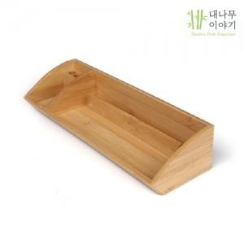

【상세/제작정보】 | [ 대나무 데스크 오거나이저 ] 대나무 원목 데스크 트레이 스마트폰,연필꽂이,데스크 정리용품,메모함,책상정리,펜꽂이 명함,다기능 수납,레이저/실크인쇄,넓은 인쇄 공간 판촉,홍보,기념품,로고인쇄,선물

【인쇄/포장옵션】 | 레이저 / 포장지포장

【공급단가】 | 수량 | 50~ | 100~ | 300~ | 500~ | 1,000~
*VAT별도 | 단가 | 9,750원 | 9,520원 | 9,220원 | 8,770원 | 8,470원

【상품 URL】 | https://www.synergygift.co.kr:443/src/goods_detail.php?gdno=4159

